상품제안서
마감1 | 상품코드: S38878

 |  |  |  |  |  |  | 02-713-8555 | www.synergygift.co.kr
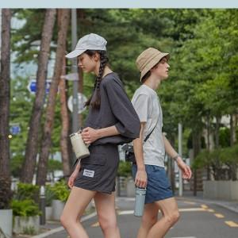 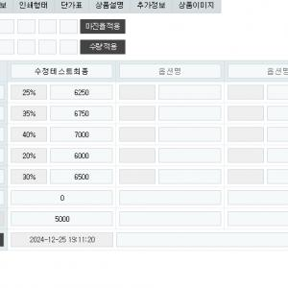

【상세/제작정보】

【인쇄/포장옵션】 | 레이저, 풀칼라, 마감1 / 포장불가능

【공급단가】 | 수량 | 99~ | 100~ | 333~ | 777~ | 2,000~
*VAT별도 | 마감1 | 2,600원 | 2,500원 | 2,400원 | 2,340원 | 2,700원
 | 마감1 | 2,600원 | 2,500원 | 2,400원 | 2,340원 | 2,700원

【상품 URL】 | https://www.synergygift.co.kr:443/src/goods_detail.php?gdno=38878

